Instructions
 |  | Guide de l'utilisateur
 |  | Version | 1.6.1 | ID dokumenta: TID10DT112FR

 |  |  |  | Types de profil
 |  |  |  | Profil lisse (G) |  |  | PANNEAUX DE TOITURE (SNV)

 |  |  |  |  |  |  | Types de profil | A | B
 |  |  |  |  |  |  | Profil trapézoïdal | X
 |  |  |  | Profil micro-ligné (M) |  |  | Profil S (S) |  | X
 |  |  |  |  |  |  | Profil V (V) |  | X
 |  |  |  |  |  |  | Profil lisse (G) |  | X
 |  |  |  |  |  |  | Profil micro-ligné (M2) |  | X
 |  |  |  | Profil micro-ligné (M2) |  |  | Profil S (perforé) |  | X

 |  |  |  | Profil micro-ligné (M3)

 |  |  |  | Profil micro-ligné (M8)

 |  |  |  | Profil S (S)

 |  |  |  | Profil V (V)

 |  |  |  | Profil V (V2)

 |  |  |  | Profil trapézoïdal

EXEMPLE DE MARQUAGE DE PANNEAU :
Trimoterm Perform C FTV-60/1000 MS

Trimoterm | Perform C | FTV | 60 | 1000 | M | S
| | | | | | | | | | | | |
famille de panneaux | Type de laine | Type de panneau | épaisseur | module | côté A | côté B
 |  |  | (T) | (M) | (Côté extérieur) | (Côté intérieur)
 |  |  |  |  | type de profil | type de profil

Exemple de marquage de tôle :

extérieur : 0,55 mm SP 25 µm ANTHRACITE |  |  | - côté A (côté extérieur) : épaisseur (0,55 mm) type de revêtement (SP 25 µm) couleur (ANTHRACITE)
intérieur : 0,50 mm SP 25 µm GREY WHITE |  |  | - côté B (côté intérieur) : épaisseur (0,50 mm) type de revêtement (SP 25 µm) couleur (GREY WHITE)

Documents de référence :

 | Spécification technique Trimoterm
 | Système de toiture inclinée Trimoterm SNV
 | Brochure des panneaux coupe-feu Trimoterm

 | Emballage, transport et stockage des produits Trimo
 | Système de façade horizontale Trimoterm FTV

Comment saisir et copier les données ?
Les valeurs saisies dans les cellules sont automatiquement vérifiées par rapport aux limites de production et
puis mises en forme à l'aide des outils Excel « validation des données » et « mise en forme conditionnelle ».

 | Saisir la valeur | Saisie requise.
 | Valeur OK | Dans les limites.
 | Valeur OK | Valeur calculée, ne pas modifier.
 | Valeur OK | Dans les limites, voir commentaire.
 | Valeur non OK. | Hors limites/combinaison, modifier la/les valeur(s).
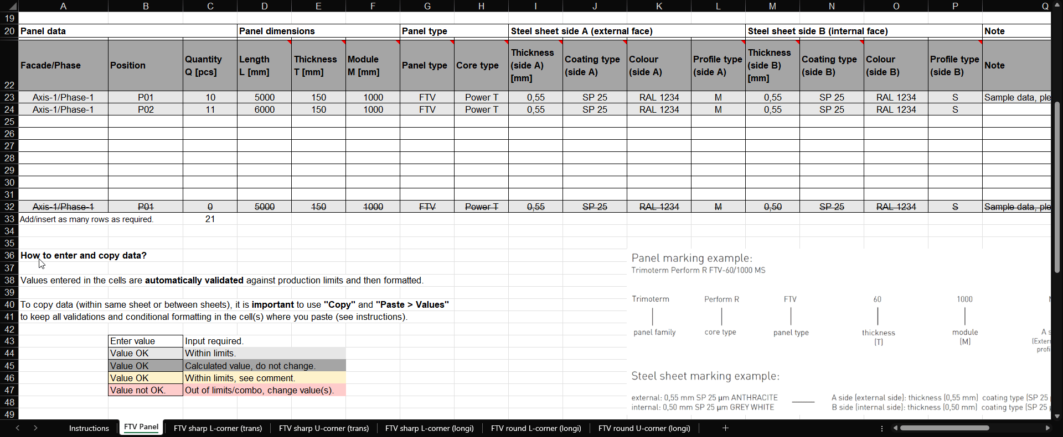

Avertissement
Le but principal et unique de ce document est de fournir aux concepteurs externes une table de liste de coupe avec des restrictions intégrées. Trimo Group détient l'intégralité des droits d'auteur sur les informations et les détails fournis dans ce document. Un soin professionnel a été apporté afin de garantir que les informations/détails sont exacts, corrects, complets et non trompeurs ; toutefois, Trimo, y compris ses filiales, n'accepte aucune responsabilité ou obligation pour les erreurs ou les informations qui se révèlent trompeuses. Les informations/détails contenus dans ce document sont destinés à des fins générales uniquement. Leur utilisation se fait de votre propre initiative et sous votre responsabilité, notamment pour le respect des lois locales. En aucun cas, Trimo ne pourra être tenu responsable de toute perte ou dommage, y compris, sans s'y limiter, toute perte ou dommage indirect ou consécutif, ou toute perte ou dommage quelconque résultant d'une perte de profits découlant de, ou en relation avec, l'utilisation de ce document. Toute modification des équations de ce document ou du texte des instructions est strictement interdite. Toutes les informations émises par Trimo Group font l'objet d'un développement continu et les informations/détails contenus dans ce document sont à jour à la date d'émission. Il incombe à l'utilisateur d'obtenir auprès de Trimo les informations les plus récentes lorsque des informations/détails sont utilisés pour un projet spécifique. La dernière version du document est disponible sur www.trimo-group.com. La dernière version publiée en langue anglaise prévaut sur toutes les autres versions traduites.

Panneau SNV
 |  | Liste de découpe pour
 |  | Panneau de toiture SNV
 |  | Version | 1.6.1 | ID dokumenta: TID10DT112FR

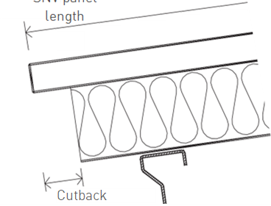
L
Nom du projet : |  |  |  |  |  | Les panneaux coupe-feu Trimoterm constituent la solution parfaite pour les toitures inclinées. Grâce à leurs excellentes caractéristiques techniques et à une gamme complète de solutions et d’éléments techniques, le système de toiture Trimoterm permet des adaptations actives et créatives à toutes les exigences des bâtiments. Leur polyvalence les rend adaptés à une installation en façades, cloisons et plafonds. |  |  |  |  | L = longueur du panneau SNV
Réf. projet :
Nom du client :
N° de commande client :
N° de commande Trimo :

X
N° de liste de découpe :
Révision :
Date :
 |  |  |  |  |  |  |  |  |  | X = Découpe 80 - 200 mm
 |  |  |  |  |  | Les longueurs de panneaux vont jusqu'à 14 m.
Bâtiment/Unité : |  |  |  |  |  | Les largeurs standard des panneaux sont de 1000 et 1200 mm. |  |  |  |  |  |  | Découpe gauche |  |  |  |  | Découpe droite

Données du panneau |  |  | Dimensions du panneau |  |  | Type de panneau |  |  | Tôle côté A (face extérieure) |  |  |  | Tôle côté B (face intérieure) |  |  |  | Note | Quantité | Priorité

Façade/Phase | Position | Quantité Q [pcs] | Longueur L [mm] | Épaisseur T [mm] | Module M [mm] | Type de panneau | Type de laine | Découpe | Épaisseur (côté A) [mm] | Type de revêtement (côté A) | Couleur (côté A) | Type de profil (côté A) | Épaisseur (côté B) [mm] | Type de revêtement (côté B) | Couleur (côté B) | Type de profil (côté B) | Note | Total Q×L×M [m²] | Priorité
 |  |  |  |  | 1000 | SNV |  |  |  |  |  | Trapezoid |  |  |  |  |  | 0.000
 |  |  |  |  | 1000 | SNV |  |  |  |  |  | Trapezoid |  |  |  |  |  | 0.000
 |  |  |  |  | 1000 | SNV |  |  |  |  |  | Trapezoid |  |  |  |  |  | 0.000
 |  |  |  |  | 1000 | SNV |  |  |  |  |  | Trapezoid |  |  |  |  |  | 0.000
 |  |  |  |  | 1000 | SNV |  |  |  |  |  | Trapezoid |  |  |  |  |  | 0.000
 |  |  |  |  | 1000 | SNV |  |  |  |  |  | Trapezoid |  |  |  |  |  | 0.000
 |  |  |  |  | 1000 | SNV |  |  |  |  |  | Trapezoid |  |  |  |  |  | 0.000
 |  |  |  |  | 1000 | SNV |  |  |  |  |  | Trapezoid |  |  |  |  |  | 0.000
 |  |  |  |  | 1000 | SNV |  |  |  |  |  | Trapezoid |  |  |  |  |  | 0.000
Axe-1/Phase-1 | P01 | 0 | 5000 | 150 | 1000 | SNV | Power T | None | 0.55 | SP 25 | RAL 1234 | Trapezoid | 0.50 | SP 25 | RAL 1234 | S | Données d'exemple, veuillez supprimer | 0.000 | Priorité A
 |  |  |  |  |  |  |  |  |  |  |  |  |  |  |  |  | Total [m²] | 0.000

Accessoires pour l’installation du SNV :
(30007657) | Remplissage de profil SNV 1000 PE - positif |  |  |  | pcs
(30007654) | Remplissage de profil SNV 1000 PE - négatif |  |  |  | pcs
selon la couleur | Rondelles cavalières SNV |  |  |  | pcs |  | couleur |  |  | EXEMPLE DE MARQUAGE DE PANNEAU :
selon la couleur | Solin de couverture - positif |  |  |  | pcs |  | couleur |  |  | Trimoterm Perform C FTV-60/1000 MS
selon la couleur | Solin de couverture - négatif |  |  |  | pcs |  | couleur
 |  |  |  |  |  |  |  |  |  | Trimoterm | Perform C | FTV | 60 | 1000 | M | S
 |  |  |  |  |  |  |  |  |  | | | | | | | | | | | | | |
Comment saisir et copier les données ? |  |  |  |  |  |  |  |  |  | famille de panneaux | Type de laine | Type de panneau | épaisseur | module | côté A | côté B
 |  |  |  |  |  |  |  |  |  |  |  |  | (T) | (M) | (Côté extérieur) | (Côté intérieur)
Les valeurs saisies dans les cellules sont automatiquement vérifiées par rapport aux limites de production puis mises en forme. |  |  |  |  |  |  |  |  |  |  |  |  |  |  | type de profil | type de profil

Pour copier des données (dans la même feuille ou entre des feuilles), il est important d'utiliser "Copier" et "Coller > Valeurs"
Pour conserver toutes les validations et la mise en forme conditionnelle dans la/les cellule(s) où vous collez (voir instructions). |  |  |  |  |  |  |  |  |  | Exemple de marquage de tôle :

 | Saisir la valeur | Saisie requise. |  |  |  |  |  |  |  | extérieur : 0,55 mm SP 25 µm ANTHRACITE |  |  | - côté A (côté extérieur) : épaisseur (0,55 mm) type de revêtement (SP 25 µm) couleur (ANTHRACITE)
 | Valeur OK | Dans les limites. |  |  |  |  |  |  |  | intérieur : 0,50 mm SP 25 µm GREY WHITE |  |  | - côté B (côté intérieur) : épaisseur (0,50 mm) type de revêtement (SP 25 µm) couleur (GREY WHITE)
 | Valeur OK | Valeur calculée, ne pas modifier.
 | Valeur OK | Dans les limites, voir commentaire.
 | Valeur non OK. | Hors limites/combinaison, modifier la/les valeur(s).

Documents de référence

 | Spécification technique Trimoterm
 | Système de toiture inclinée Trimoterm SNV
 | Brochure des panneaux coupe-feu Trimoterm

 | Emballage, transport et stockage des produits Trimo
 | Système de façade horizontale Trimoterm FTV

